Sheet1
自転車駐車実態調査票
路線名 |  |  |  |  |  | 駅名 |  |  |  |  |  |  |  |  |  | 担当者
調査日 |  | 年 月 日 |  |  |  | 調査時間 |  |  |  |  |  |  |  |  |  | 天候

 | 位置 | 駐車施設 |  | 駐車台数 |  |  |  |  |  |  |  |  |  |  |  |  |  |  |  |  | 備考
 |  |  | 施設容量 | 駐輪場内 |  |  |  | 路上放置 |  |  |  | その他駐輪（私有地・店舗等） |  |  |  | 小計 |  |  |  | 合計
 |  |  |  | 自転車 | 一種 | 二種 | 自動二輪 | 自転車 | 一種 | 二種 | 自動二輪 | 自転車 | 一種 | 二種 | 自動二輪 | 自転車 | 一種 | 二種 | 自動二輪
1
2
3
4
5
6
7
8
9
10
11
12
13
14
15
16
17
18
19
20
21
22
23
24
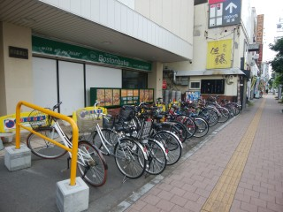
注意事項
下の写真のように、歩道沿いの縁石よりも建物側（店舗側）に置かれている自転車は、私有地（店舗敷地）に駐輪されていると判断してください。
その場合、「その他駐輪（私有地・店舗等）」に台数を入力してください。
25
26
27
28
29
30
31
32
33
34
35
36
37
38
39
40
41
42
43
44
45
計

